3.13测试
测试问题清单
序号 | 测试清单问题 | 测试后
1 | 后台核销之后，编辑信息，回复反馈，可以在用户前端接到消息提示，APP通知栏提示，或者APP图标上面有红色气泡 | 核销，回复反馈，编辑系统公告信息的推送回复用户都无任何消息提示，只有用户兑换礼品才会出现红色气泡的系统信息提醒（积分变动后才有提醒），此外打开通知设置也没有APP的通知栏提示。能否在桌面下拉通知栏中显示提醒
2 | 申请提现开户网点限定格式，避免人员填写错误，增加提示：确保您所填写的信息正确 | 提现网点限定格式没有，也没有提示确保信息正确
3 | 奖品兑换只需到兑换界面填写发货信息即可，不需要个人信息不完善就无法兑换 | 没有兑换页面只有跟以前一样的地址栏编辑
4 | 兑换礼品后出现兑换记录无任何显示（新） | 兑换完东西，前端看不到兑换记录
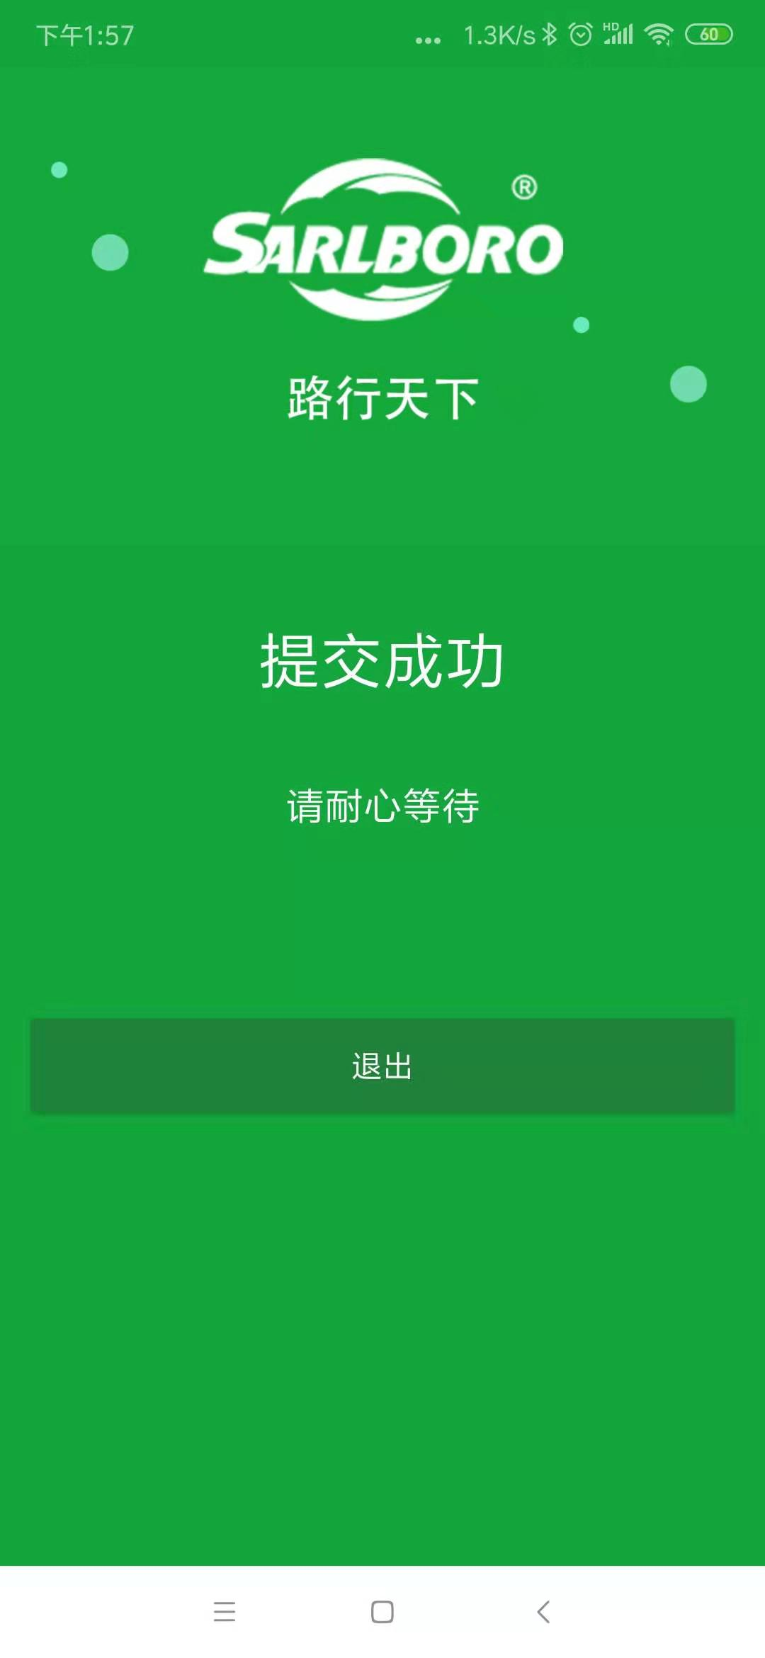
5 | 换油助手的链接能否换成另外一个链接跳转页面（新） | 现在是网站的换油助手链接，能否换成微信上面的换油助手链接
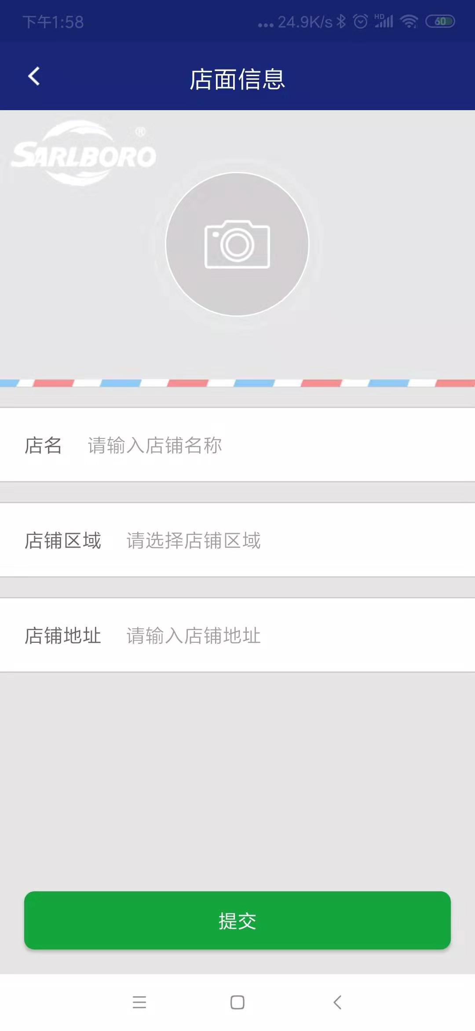
6 | 新注册用户无需审核 | 注册完成后，显示等待，无法登陆。登陆上去，又要重新填写店铺信息，然后又显示等待，后台无法做任何操作
7 | 编辑完成后，停留当前页问题 | 积分商品，编辑完成，还是跳转到首页，需停留当前页面

